Накладная-№3
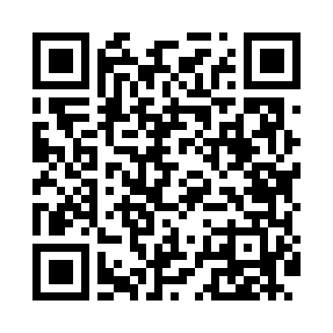
Номер товарно-транспортной накладной: |  |  | Торговый представитель: Karimov Amirjon
Поставщик: Toshkent falcon fly 2 |  |  | Телефон торгового представителя: +
Дата отгрузки: 11.10.2025 |  |  | Контрагент: """" Klient
Дата консигнации: |  |  | Адрес:
Доставщик: |  |  | Телефон:
Телефон доставщика:
Время заказа: 11.10.2025 14:00:29
№ | Штрих-код | Название товаров (работ,услуг) | Количество | Количество в кейсе | Цена | Сумма
 |  |  | 28 |  |  | 996000
1 | 6920241167437 | Пластмас салатница 033-7.5 7.5 plate DB-67-43 | 6 | 6 шт. | 39,000 | 234,000
2 | 6920250467429 | Пластмасса пиёла 021-50 DB-67-42-1 | 6 | 6 шт. | 18,000 | 108,000
3 | 6920250467597 | Пластмасса коса DB-67-132 | 6 | 6 шт. | 22,000 | 132,000
4 | 6920241167406 | Пластмас ликопча 028-10 10 plate DB-67-40 | 6 | 6 шт. | 57,000 | 342,000
5 | 6920241167499 | Пластмас ликоп 0765-12 12 plate DB-67-49 | 4 | 4 шт. | 45,000 | 180,000
Итого: 996000

